Projectblad
Project | Gemeente: Dordrecht |  | 2026-05-26 |  | LOC3317WN38 |  | LL
(bestaand) | Containernummer |  |  | Betonputten
1. OOC REST | OOC………. | Bouwjaar | KTZ | PUT | Monolitisch | Bouwjaar | Klapvloe

(nieuw) | Containernummer |  |  | Betonputten |  | Vloer
 |  |  |  | PUT

Locatiecode | LOC3317WN38 |  |  |  | Bezoekdatum: | n.t.b.
Maximale loopafstand: |  | n.v.t. |  |  | Aantal aansluitingen: | hh
Coordinaten (rijksdriehoek) |  | X= 104461 |  | Y= 422602
Coördinaten (DD.dddddd°) |  | 51.7897830 | ° | 4.65467295 | °

Straat | van Kinsbergenstraat |  |  | Huisnr. | 38
Postcode | 3317WN |  |  | Plaats | Dordrecht
Wijk | Crabbehof |  |  |  | Google

Acties | Tekening | Ja |  | Planning/week | ~Keuze~ | wk:
 | Locatiefoto | Ja |  | Controle | ~Keuze~
 | KLIC | Ja |  | Resultaatfoto | ~Keuze~
 | Proefsleuf | ~Keuze~
 | Bestelling | ~Keuze~ |  | Ordernr: | n.t.b.
 | Ontvangst | ~Keuze~
Opmerkingen: |  |  |  | Plaatsing mogelijk na proefsleuven: |  |  | ~Keuze~
 |  |  |  | Plaatsing definitief na (aanwijs)besluit: |  |  | ~Keuze~
Algemeen: | Hoogbouw in orde

Klic: | ~Keuze~

Proefsleuf: | Noodzakelijk / In afwachting

Opdrachtgever: | Grijs: | In afwachting
 | Groen: | In afwachting
 | Verkeer: | In afwachting
 | Inzameling: | In afwachting

Algemeen:

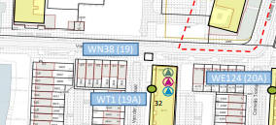
 | IST |  |  |  | SOLL
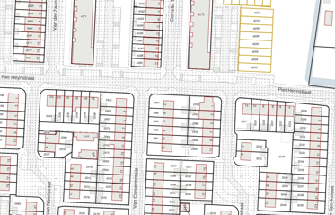

Locatie foto: |  |  |  |  | LOC3317WN38
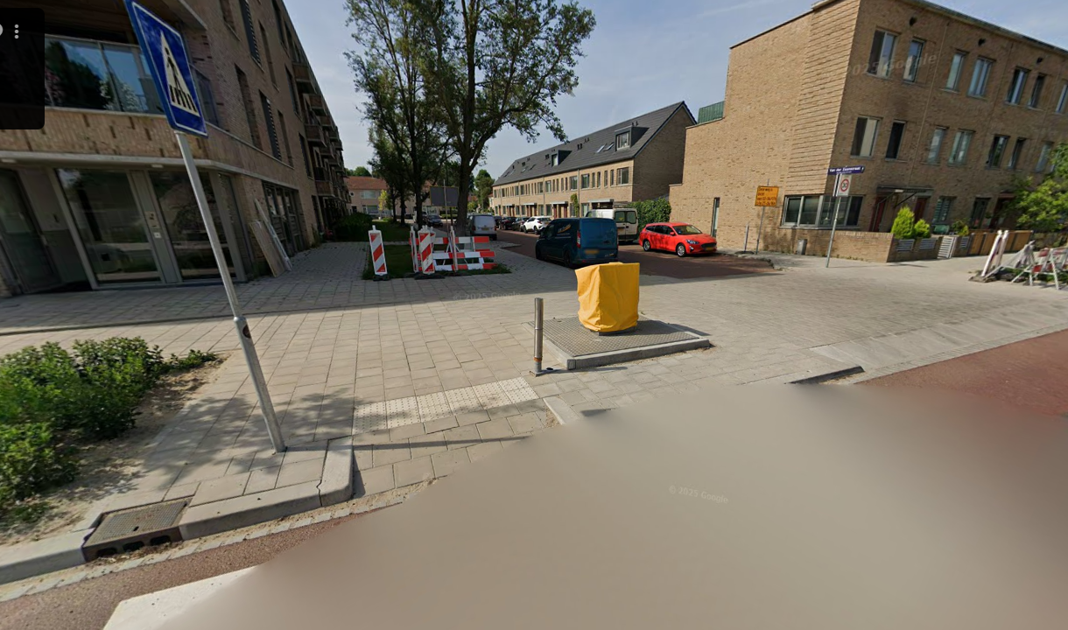

Kaart:
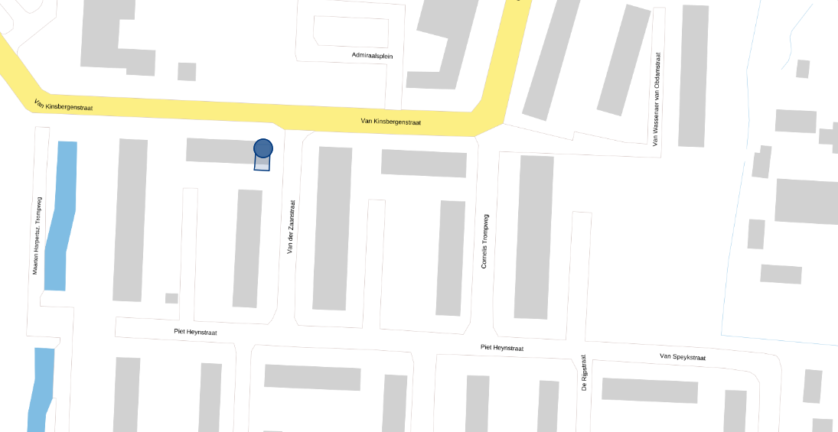

Bijzonderheden locatie:

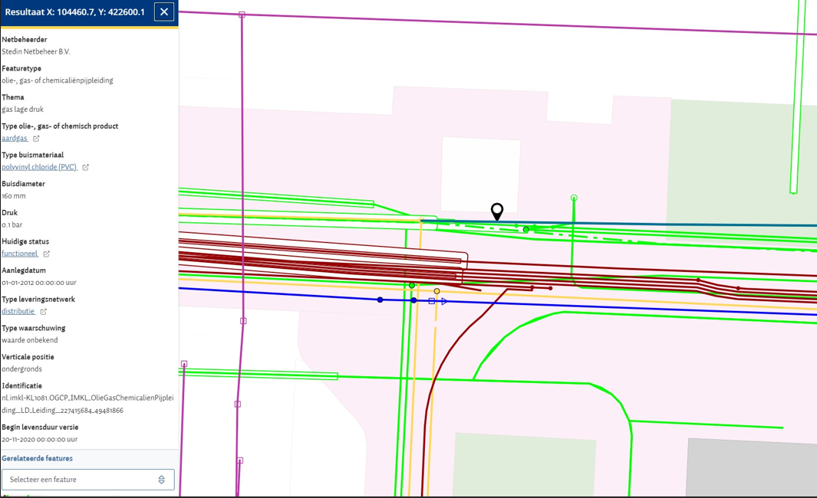
Klicoverzicht: |  |  |  |  | LOC3317WN38
 | KLIC-melding van d.d. Ja

Bijzonderheden locatie:

Overig: |  |  |  |  | LOC3317WN38
 | Maximale loopafstand vanaf containers (www.afstandmeten.nl):

 | Kadastrale kaart
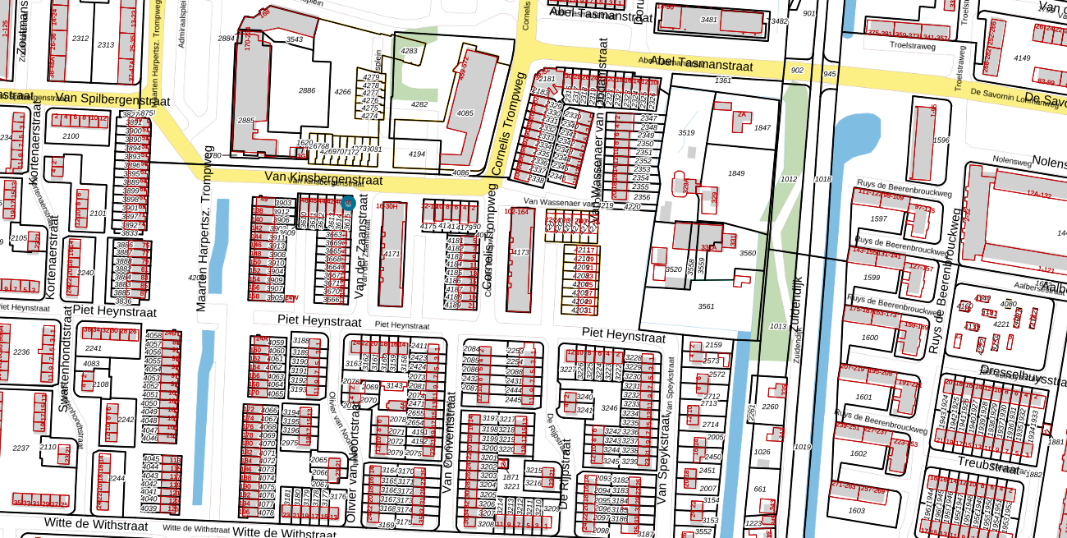

Bijzonderheden locatie:

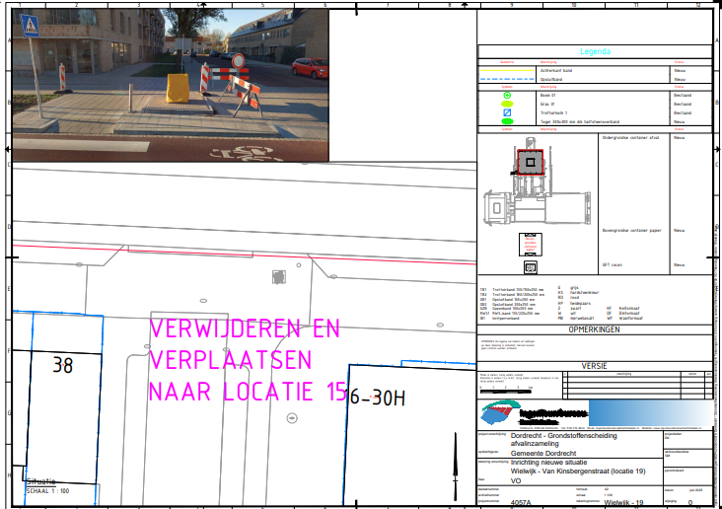
AWB- Kaart |  |  |  |  | LOC3317WN38

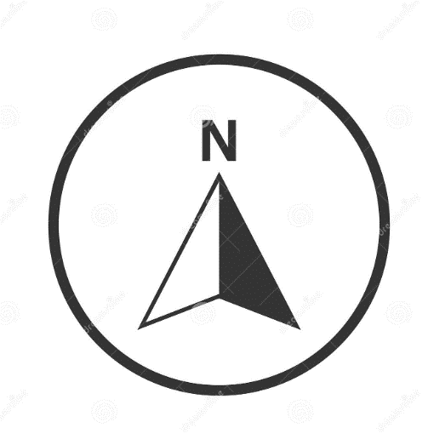

Bijzonderheden locatie:

